PL IO引脚列表
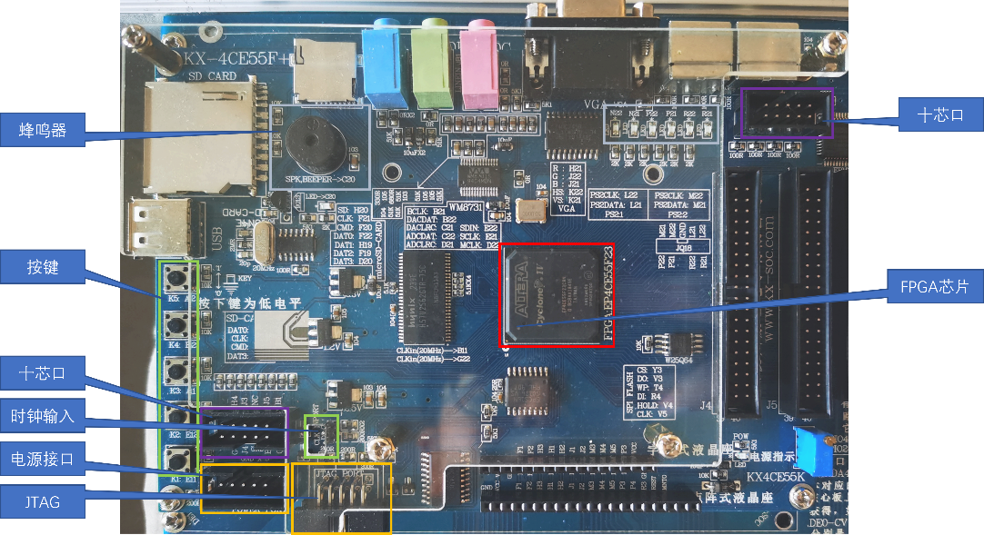
 |  |  |  | PIO扩展说明 |  | 模式0 |  | 模式1 |  | 模式2 |  | 模式3 |  | 模式4 |  | 模式5 |  | 模式6 |  | 模式7 |  | 模式8 |  | 模式9
 |  |  |  | 信号名 | 管脚 | 外设 | 方向 | 外设 | 方向 | 外设 | 方向 | 外设 | 方向 | 外设 | 方向 | 外设 | 外设 | 方向 | 外设 | 外设 | 方向 | 外设 | 方向 | 外设 | 方向
 |  |  |  | PIO0 | N1 |  |  | 按键1 HEX 在数码管1显示 | input | 数码管1 HEX | output | 按键1单脉冲 | input | 按键1 HEX 在数码管1显示 | input | 按键1开关 | input | 按键1 HEX 在数码管1显示 | input | 按键1单脉冲 | input | 按键3 HEX 在数码管3显示 | input | 按键1 HEX 在数码管1显示 | input
 |  |  |  | PIO1 | R1 |  |  |  |  |  |  | 按键2单脉冲 | input |  |  | 按键2开关 | input
 |  |  |  | PIO2 | V1 | 按键3开关 | input |  |  |  |  | 按键3单脉冲 | input |  |  | 按键3开关 | input |  |  | LED D11 | output
 |  |  |  | PIO3 | Y1 | 按键4开关 | input |  |  |  |  | 按键4单脉冲 | input |  |  | 按键4开关 | input |  |  | 按键4单脉冲 | input
 |  |  |  | PIO4 | AB3 | 按键5开关 | input | 按键2 HEX 在数码管2显示 | input | 数码管2 HEX | output | 按键5单脉冲 | input | 按键2 HEX 在数码管2显示 | input | 按键5开关 | input | 按键2 HEX 在数码管2显示 | input | 按键5开关 | input | 按键4 HEX 在数码管4显示 | input | 按键2 HEX 在数码管2显示 | input
 |  |  |  | PIO5 | AA6 | 按键6开关 | input |  |  |  |  | 按键6单脉冲 | input |  |  | 按键6开关 | input |  |  | LED D14 | output
 |  |  |  | PIO6 | Y7 | 按键7开关 | input |  |  |  |  | 按键7单脉冲 | input |  |  | 按键7开关 | input |  |  | 按键7单脉冲 | input
 |  |  |  | PIO7 | AB6 | 按键8开关 | input |  |  |  |  | 按键8单脉冲 | input |  |  | 按键8开关 | input |  |  | 按键8开关 | input
 |  |  |  | PIO8 | U2 | 按键1 HEX 在D4-D1显示 | input | 按键3 HEX 在数码管3显示 | input | 数码管3 HEX | output | LED D1 | output | 按键8开关 | input | LED D1 | output | 按键3开关 | input |  |  | 按键8开关 | input | LED D9 | output
 |  |  |  | PIO9 | W2 |  |  |  |  |  |  | LED D2 | output | 按键7单脉冲 | input | LED D2 | output | 按键4开关 | input |  |  | 按键6单脉冲 | input | LED D10 | output
KX-CDS4S常用引脚分配 |  |  |  | PIO10 | AA3 |  |  |  |  |  |  | LED D3 | output | D8-D0串行输出 | output | LED D3 | output | 按键5开关 | input |  |  | D8-D1串行输入 | input | LED D11 | output
信号名 | 方向 | 管脚 | 端口说明 | PIO11 | AB5 |  |  |  |  |  |  | LED D4 | output | 按键6单脉冲 | input | LED D4 | output | 按键6开关 | input |  |  | 按键7单脉冲 | input | LED D12 | output
1、核心板按键 |  |  |  | PIO12 | W6 | 按键2 HEX 在D8-D5显示 | input | 按键4 HEX 在数码管4显示 | input | 数码管4 HEX | output | LED D5 | output | 按键3 HEX 在数码管3显示 | input | LED D5 | output | 按键7开关 | input |  |  | 按键5 HEX 在数码管5显示 | input | LED D13 | output
K5 | input | A12 | 核心板按键K5，按下为0 | PIO13 | W8 |  |  |  |  |  |  | LED D6 | output |  |  | LED D6 | output | 按键8开关 | input |  |  |  |  | LED D14 | output
K4 | input | B12 | 核心板按键K4，按下为0 | PIO14 | P1 |  |  |  |  |  |  | LED D7 | output |  |  | LED D7 | output |  |  |  |  |  |  | LED D15 | output
K3 | input | A11 | 核心板按键K3，按下为0 | PIO15 | N2 |  |  |  |  |  |  | LED D8 | output |  |  | LED D8 | output |  |  |  |  |  |  | LED D16 | output
K2 | input | E12 | 核心板按键K2，按下为0 | PIO16 | U1 | 数码管1 HEX | output | 数码管5 HEX | output | 数码管5 a-g七段 | output | 数码管1 HEX | output |  |  | 数码管1 HEX | output | 数码管5 a-g七段 | output | 数码管1 HEX | output |  |  | 数码管5 HEX | output
K1 | input | E11 | 核心板按键K1，按下为0 | PIO17 | R2
2、核心板时钟 |  |  |  | PIO18 | W1
CRY1 | input | B11 | 无源时钟20MHz | PIO19 | V2
ANT14 | input | G22 | 有源时钟50MHz | PIO20 | AA1 | 数码管2 HEX | output | 数码管6 HEX | output |  |  | 数码管2 HEX | output |  |  | 数码管2 HEX | output |  |  | 数码管2 HEX | output |  |  | 数码管6 HEX | output
3、核心板左下十芯口 |  |  |  | PIO21 | Y2
DOUT1 | input | G4 | 外接J19拨码开关1 | PIO22 | AA5
DOUT2 | input | H4 | 外接J19拨码开关2 | PIO23 | AA4
DOUT3 | input | J4 | 外接J19拨码开关3 | PIO24 | Y6 | 数码管3 HEX | output | 数码管7 HEX | output | 数码管6 a-g七段 | output | 数码管3 HEX | output |  |  | 数码管3 HEX | output | 数码管6 a-g七段 | output | 数码管4 HEX | output |  |  | 数码管7 HEX | output
DOUT4 | input | J3 | 外接J19拨码开关4 | PIO25 | V6
DOUT5 | input | B2 | 外接J19拨码开关5 | PIO26 | Y8
DOUT6 | input | J5 | 外接J19拨码开关6 | PIO27 | W7
DOUT7 | input | C2 | 外接J19拨码开关7 | PIO28 | AB7 | 数码管4 HEX | output | 数码管8 HEX | output |  |  | 数码管4 HEX | output |  |  | 数码管4 HEX | output |  |  | 数码管5 HEX | output |  |  | 数码管8 HEX | output
DOUT8 | input | B1 | 外接J19拨码开关8 | PIO29 | AA7
4、核心板JQ18十芯口 |  |  |  | PIO30 | AB9
DOUT1 | input | L22 | 外接J19拨码开关1 | PIO31 | AA9
DOUT2 | input | R21 | 外接J19拨码开关2 | PIO32 | V11 | 数码管5 HEX | output | LED D1 | output | 数码管7 a-g七段 | output | 数码管5 HEX | output | 数码管5 HEX | output | 数码管5 HEX | output | 数码管7 a-g七段 | output | 数码管7 HEX | output |  |  | LED D1 | output
DOUT3 | input | L21 | 外接J19拨码开关3 | PIO33 | Y10 |  |  | LED D2 | output |  |  |  |  |  |  |  |  |  |  |  |  |  |  | LED D2 | output
DOUT4 | input | R22 | 外接J19拨码开关4 | PIO34 | AB14 |  |  | LED D3 | output |  |  |  |  |  |  |  |  |  |  |  |  |  |  | LED D3 | output
DOUT5 | input | M22 | 外接J19拨码开关5 | PIO35 | AA13 |  |  | LED D4 | output |  |  |  |  |  |  |  |  |  |  |  |  |  |  | LED D4 | output
DOUT6 | input | P21 | 外接J19拨码开关6 | PIO36 | T16 | 数码管6 HEX | output | LED D5 | output |  |  | 数码管6 HEX | output | 数码管6 HEX | output | 数码管6 HEX | output |  |  | 数码管8 HEX | output | 数码管6 HEX | output | LED D5 | output
DOUT7 | input | M21 | 外接J19拨码开关7 | PIO37 | AA15 |  |  | LED D6 | output |  |  |  |  |  |  |  |  |  |  |  |  |  |  | LED D6 | output
DOUT8 | input | P22 | 外接J19拨码开关8 | PIO38 | W17 |  |  | LED D7 | output |  |  |  |  |  |  |  |  |  |  |  |  |  |  | LED D7 | output
5、核心板蜂鸣器 |  |  |  | PIO39 | Y17 |  |  | LED D8 | output |  |  |  |  |  |  |  |  |  |  |  |  |  |  | LED D8 | output
SPEAKER | output | C20 | 核心板蜂鸣器 | PIO40 | AB16 | 数码管7 HEX | output |  |  | 数码管8 a-g七段 | output | 数码管7 HEX | output | 数码管7 HEX | output | 数码管7 HEX | output | 数码管8 a-g七段 | output | LED D1 | output | 数码管7 HEX | output
6、核心板LED |  |  |  | PIO41 | AA16 |  |  |  |  |  |  |  |  |  |  |  |  |  |  | LED D2 | output
LED1 | output | N22 | 核心板LED | PIO42 | U20 |  |  |  |  |  |  |  |  |  |  |  |  |  |  | LED D3 | output
LED2 | output | N21 | 核心板LED | PIO43 | AB18 |  |  |  |  |  |  |  |  |  |  |  |  |  |  | LED D4 | output
LED3 | output | P22 | 核心板LED | PIO44 | AA19 | 数码管8 HEX | output |  |  |  |  | 数码管8 HEX | output | 数码管8 HEX | output | 数码管8 HEX | output |  |  | LED D5 | output | 数码管8 HEX | output
LED4 | output | P21 | 核心板LED | PIO45 | AB19 |  |  |  |  |  |  |  |  |  |  |  |  |  |  | LED D6 | output
LED5 | output | R22 | 核心板LED | PIO46 | U21 |  |  |  |  |  |  |  |  |  |  |  |  |  |  | LED D7 | output
LED6 | output | R21 | 核心板LED | PIO47 | U22 |  |  |  |  |  |  |  |  |  |  |  |  |  |  | LED D8 | output
7、扩展板时钟输入 |  |  |  | PIO48 | P2 |  |  | 按键7开关 | input | 按键1开关 | input
CLKB0 | input | W22 | 扩展板时钟输入 | PIO49 | M2 |  |  | 按键8开关 | input | 按键2开关 | input
CLKB1 | input | W21 | 扩展板时钟输入
CLKA0 | input | V22 | 扩展板时钟输入
CLKA1 | input | V21 | 扩展板时钟输入
8、扩展板IO引脚
DB0 |  | Y22
DB1 |  | Y21
DB2 |  | AA21
DB3 |  | AA20
DB4 |  | W20
DB5 |  | AB20
DB6 |  | AA17
DB7 |  | AB17
DB8 |  | V16
DB9 |  | U16
DB10 |  | AA14
DB11 |  | AB15
DB12 |  | Y13
DB13 |  | AB13
DB14 |  | AB10
DB15 |  | AB8
DBT0 |  | AA10
DBT1 |  | AA8

